A Y II D4
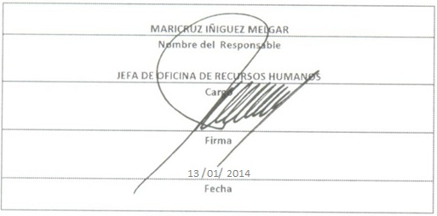
Formato: Personal con Licencia
Fondo de Aportaciones para la Educación Tecnológica y de Adultos/Instituto Nacional para la Educación de los Adultos (FAETA/INEA) |  |  |  |  |  |  |  |  |  |  |  |  |  |  |  |  |  |  | 4to. Trimestre

Entidad Federativa | R.F.C. | CURP | NOMBRE | Clave integrada | Clave Presupuestal |  |  |  |  |  |  | Periodo Licencia |  | Percepciones pagadas en el Periodo de la Licencia con Presupuesto Federal* | Percepciones pagadas en el Periodo de la Licencia con Presupuesto de otra fuente* | Clave CT Origen | Licencia |  | Descripción de la Licencia
 |  |  |  |  | Partida Presupuestal | Código de Pago | Clave de Unidad | Clave de Sub Unidad | Clave de Categoría | Horas Semana Mes | Número de Plaza | Inicio | Conclusión |  |  |  | Clave | Tipo

MEXICO | HERE621102A77 | HERE621102MMCRML12 | ELIZABETH HERNANDEZ ROMERO | 831010112A0180700.032 | 83101 | 01 | 1 | 2 | A01807 | 00.0 | 32 | 20120806 | 20141104 | 46,377.44 |  | MEXICO | 12 | 43 | Comisión sindical o su refrendo
MEXICO | AEEJ7202023J4 | AEEJ720202HDFNSR07 | JORGE ANGELES ESCAMILLA | 831010117T0382000.093 | 83101 | 01 | 1 | 7 | T03820 | 00.0 | 93 | 20130319 | 20141104 | 43,325.78 |  | MEXICO | 12 | 43 | Comisión sindical o su refrendo
MEXICO | GUUC740107EF1 | GUUC740107MMCZRL08 | CELIA PATRICIA GUZMAN URIBE | 831010112T0380300.019 | 83101 | 01 | 1 | 2 | T03803 | 00.0 | 19 | 20130319 | 20141104 | 36,725.59 |  | MEXICO | 12 | 43 | Comisión sindical o su refrendo
MEXICO | HEDP760419GN5 | HEDP760419HMCRMB04 | PABLO CRESCENCIO HERNANDEZ DOMINGUEZ | 831010128A0180700.026 | 83101 | 01 | 2 | 8 | A01807 | 00.0 | 26 | 20130816 | 20141104 | 42,051.49 |  | MEXICO | 12 | 43 | Comisión sindical o su refrendo

Total Personas : | 6 |  |  |  |  |  |  |  | Total Plazas : |  | 6 | Total Pto. Federal |  | 168,480.30

 |  |  |  |  |  |  |  |  |  |  |  | Total Ppto. Otras Fuentes

*Total de Percepciones reportadas por la Entidad Federativa como pagadas al trabajador durante la Licencia.
Fuente : Información proporcionada por las Entidades Federativas.

